版权声明
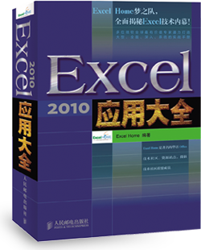

1．本文件为ExcelHome编著的图书《Excel 2010应用大全》的配套资
料，版权归ExcelHome网站及著作权人所有。
2．若传播本文件需完整注明出处：
“来源：ExcelHome网站（http://www.excelhome.net）”。
3．ExcelHome网站及作者拥有完整的版权，受著作权法保护，任何
单位及个人不得用于商业用途。
4．不得抄袭、修改、摘编本文件的任何内容，或以其他方式用于商
业目的，如对版权构成侵犯，将追究其法律责任。
5．本版权声明附于该文件内，不得删除！

微信公众号
iexcelhome
新浪微博
@ExcelHome
腾讯微博
@excel_home





www.excelhome.net

工作汇总表
部门工作明细一览表
序号 | 员工 工作明细 | 张三 | 李四 | 王五 | 赵六
1 | 部门员工的考核、日常管理 | √
2 | 制定部门的管理制度、规范和实施办法 | √
3 | 为其他部门提供意见和咨询服务 | √
4 | 工会的日常工作 |  |  | √
5 | 工资管理 |  |  |  | √
6 | 考勤审核、校对 |  |  | √ | √
7 | 考勤系统管理 |  | √ |  | √
8 | 劳动合同管理 |  |  | √
9 | 劳资档案管理工作 |  |  |  | √
10 | 人事档案管理系统维护 | √ | √
11 | 人员招聘 |  | √
12 | 生产运行例会会议纪要 |  |  | √
13 | 消防管理工作 |  |  | √
14 | 宣传、企业文化相关工作 |  |  | √
15 | 中心档案库房的管理 |  | √

